상품제안서
오보틀 DIY 클린플러스 분리형이중텀블러 500ml | 상품코드: S24014

 |  |  |  |  |  |  | 02-713-8555 | www.synergygift.co.kr
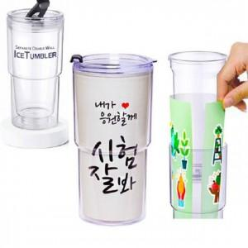

【상세/제작정보】 | ★내맘대로 조립,분리가능합니다 ★ 속지인쇄 ,바디인쇄 가능합니다. ★&nbsp;속지, 인박스 동봉(조립 X)&nbsp;★

【인쇄/포장옵션】 | 실크, 속지인쇄 / 포장지포장

【공급단가】 | 수량 | 100~ | 500~ | 1,000~ | 3,000~ | 5,000~
*VAT별도 | 단가 | 3,510원 | 3,320원 | 3,150원 | 3,070원 | 3,020원

【상품 URL】 | https://www.synergygift.co.kr:443/src/goods_detail.php?gdno=24014

